Sheet1
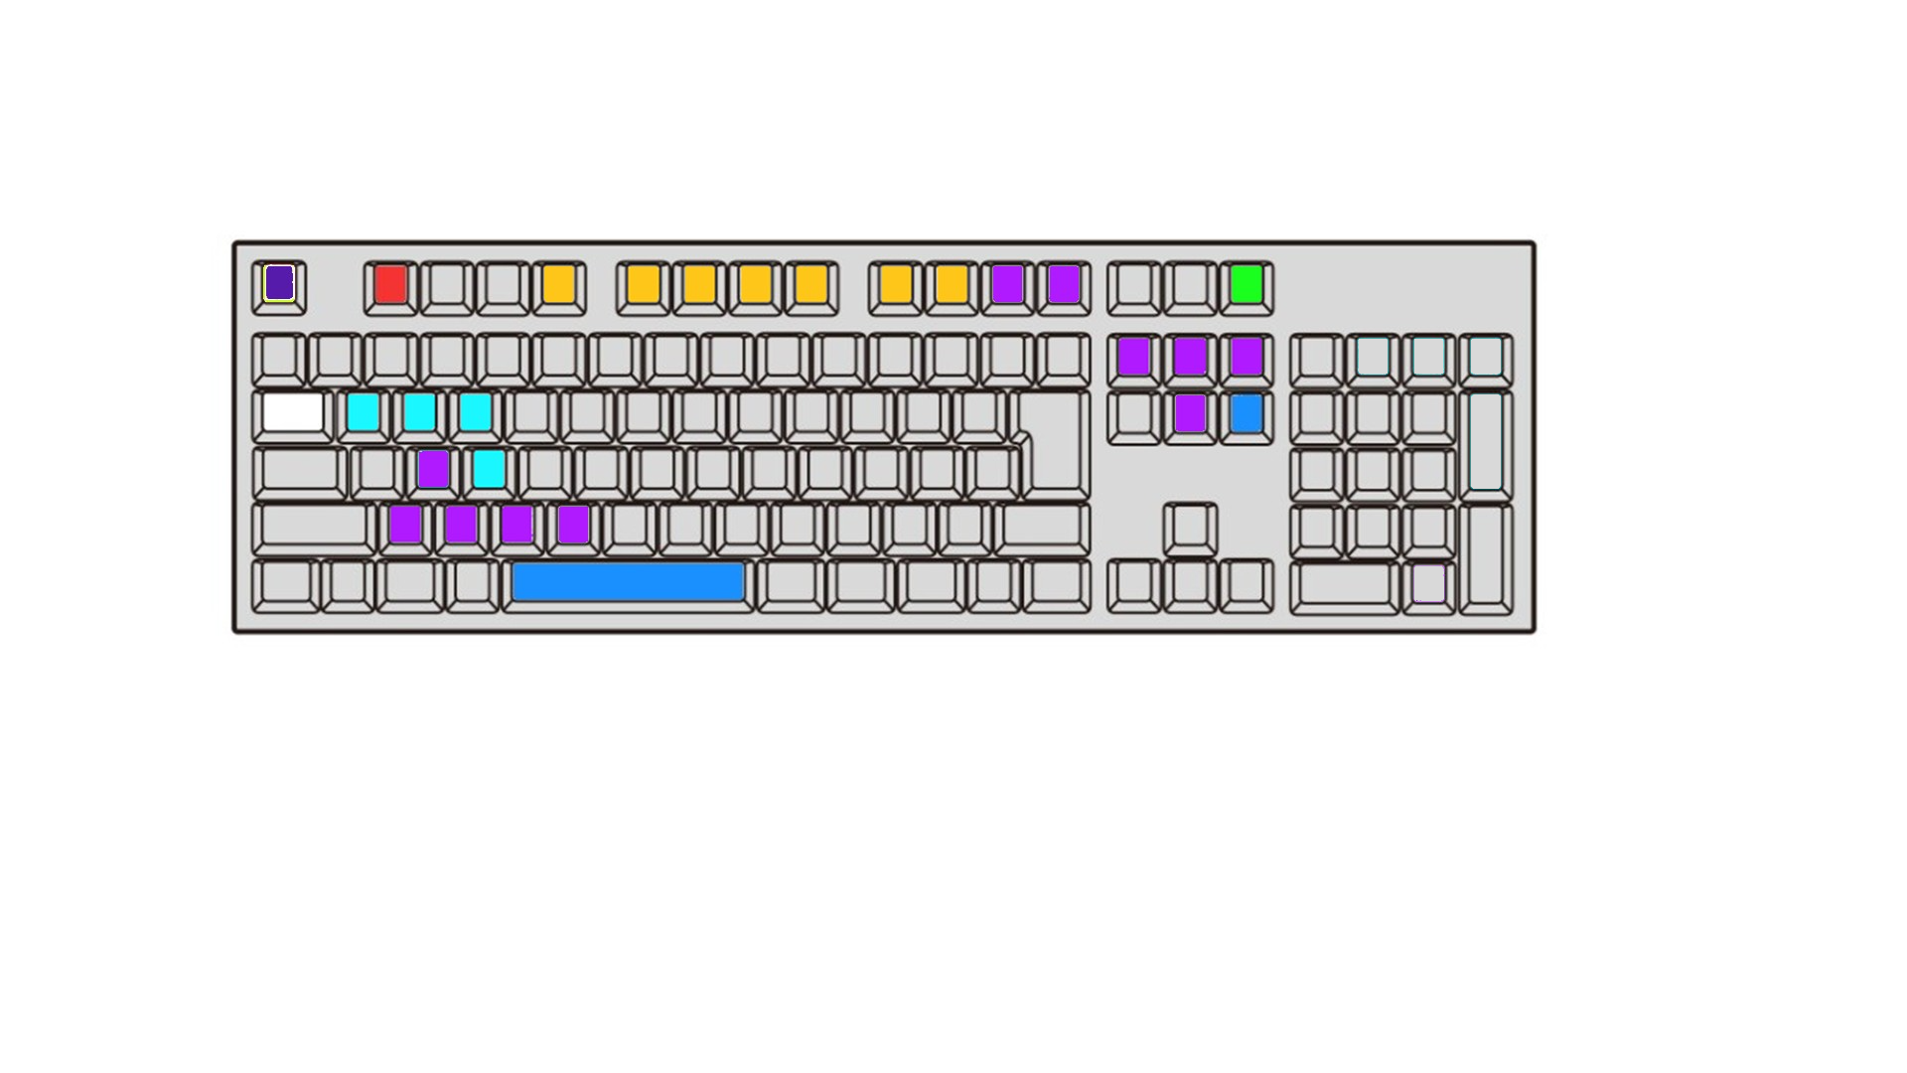
エスカレーションメモ
エスカレーション
レイアウト画像表示
チェックオンオフ

メニューに戻る
メニューに戻る
エスカレーション
メモクリア
金額が合わない
税額合わない
差額あり
差額
対象額なし
月8％
要確認
入力不可
画像表示

還元
AI判定ok
区分なし
入力欄移動
（赤字は２連打）
８％
（値引き）
１０％
（軽油税）
非課税
軽油税
入力不可
SAVE
値引き
要確認
税額入替
チェックオンオフ
還元
AI判定ok
区分なし
入力不可
SAVE

セーブ
セーブ

